比較項目
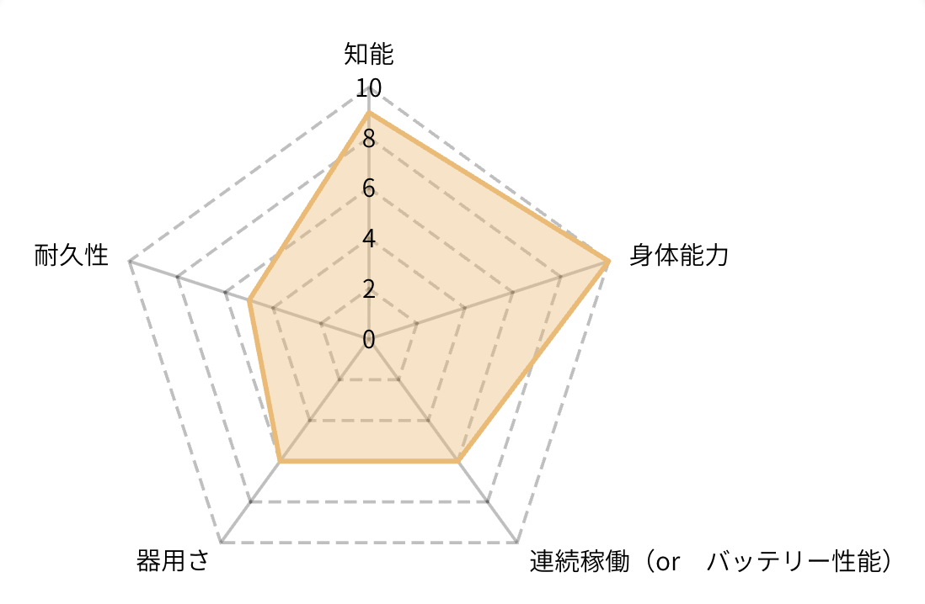
項目名 | 入力データ例・記載ルール
製品名 / 型番 | （例）Unitree G1 EDU |  | パラメータについて
メーカー / 国 | （例）Unitree Robotics / 中国 |  |  |  | 軸名（メイン） | サブ表記 | 解説
製品カテゴリ | （例）汎用ヒューマノイド / 配膳 / 清掃 |  |  |  | ①知能 | AI Performance | 「どれだけ賢く考え、学び続けるか」
価格（USD参考） | （例）$13,500〜（日本円参考価格を併記） |  |  |  | ②身体能力 | Physical Performance | 「どれだけ速く、力強く動けるか」
納期・発売ステータス | （例）量産中 / 予約受付中 / 納期4週間 |  |  |  | ③器用さ | Dexterity | 「どれだけ繊細・精密に作業できるか」
本体サイズ | （例）高さ 132cm （折りたたみ時: 69cm） |  |  |  | ④連続稼働 | Operating Endurance | 「何時間休まずに働き続けられるか」
本体重量 | （例）約35kg |  |  |  | ⑤耐久性 | Durability | 「過酷な環境で壊れずに使い続けられるか」
可搬重量 | （例）腕部 2〜3kg / 積載 10kg |  |  |  | 安全性
最高速度 | （例）2.0m/s（時速7.2km/h） |  |  |  | ①知能の採点基準
連続駆動時間 | （例）約2時間（実作業時: 1〜1.25時間） |  |  |  | 点数 | AI推論性能（TOPS） | LLM統合 | 学習方式 | 対応言語
充電時間 | （例）約1.5時間 |  |  |  | 1 | 非公開 / 10以下 | なし | 事前定義シーケンスのみ | 0言語
充電方法 | （例）クイックリリース式・自動充電対応 |  |  |  | 2 | 20以下 | なし | 事前定義動作 | 簡易音声認識
関節自由度 | （例）全身23〜43自由度 / 手先自由度あり |  |  |  | 3 | 50級 | クラウドAPI連携のみ | なし | 1言語
演算ユニット | （例）NVIDIA Jetson Orin NX (100 TOPS) |  |  |  | 4 | 100級 | クラウドLLM搭載 | なし | 2〜3言語
自己学習機能 | （例）模倣学習対応 / VLAモデル対応 / なし |  |  |  | 5 | 150級 | クラウドLLM | 模倣学習対応 | 5言語
主要構造材料 | （例）航空機グレードアルミ＋チタン合金 |  |  |  | 6 | 200級（Orin NX相当） | オンデバイスLLM | 模倣＋強化学習 | 日本語ネイティブ
対応環境（防塵防水・IP等級） | （例）屋内専用 / 屋内外対応（IP54準拠） |  |  |  | 7 | 275級（Orin AGX相当） | オンデバイスLLM | VLAモデル動作可 | 多言語＋日本語高品質
対話・音声（対応言語） | （例）LLM統合・日本語ネイティブ対応 |  |  | 確認依頼 | 8 | 500級 | デュアル（クラウド＋オンデバイス） | VLA＋オンデバイス再学習 | 同時通訳級
主な用途・推奨シーン | （例）研究所R&D / 飲食店舗配膳 / 富裕層ホビー |  |  | ・５項目はこれで構わないか | 9 | 750級（AGX Thor相当） | 最新マルチモーダルLLM | フルVLA＋継続学習 | リアルタイム多言語
技適・PSE認証 | （例）技適取得済（第211-250121号）/ PSE確認中 |  |  | ・採点基準は精査が必要、チェック不要です。 アドバイス等があればぜひ！！！ | 10 | 1,000超 | フロンティアLLM＋日本語特化LLM併載 | VLA＋オンデバイス継続学習＋マルチロボット連携学習 | 全方位完全対応
国内サポート・修理体制 | （例）未来屋国内独自サポート / 代替機対応あり | ←必要ない？？（ないものの方が多い）
未来屋レンタルプラン | （例）短期レンタル可（¥30万/日）/ 中長期リース対応 | ←必要ない？？（ないものの方が多い） |  |  | ②身体能力の採点基準
製品の強み | （例）200万円台で買える世界唯一の本格人型（15文字程度） |  |  |  | 点数 | 可搬重量 | 自重比ペイロード | 最高移動速度
製品の弱み・注意点 | （例）132cmと小柄なため人間用デスク作業は不可（15文字程度） |  |  |  | 1 | 1kg以下 | 5%以下 | 3km/h以下
 |  |  |  |  | 2 | 3kg | 10% | 5km/h
確認依頼 |  |  |  |  | 3 | 5kg | 15% | 6km/h
・確定をしたいもののため、時間をかけて構わないのでしっかりチェックしていただきたい |  |  |  |  | 4 | 8kg | 20% | 7km/h
・追加項目あればぜひ！ |  |  |  |  | 5 | 10kg | 25% | 8km/h
※自己学習能力にに関しては、パラメーターの知能でわかるようにした |  |  |  |  | 6 | 15kg | 30% | 10km/h
 |  |  |  |  | 7 | 20kg | 40% | 12km/h
希望追加項目： |  |  |  |  | 8 | 30kg | 50% | 14km/h
カメラ解像度 |  |  |  |  | 9 | 40kg | 60% | 16km/h
公式website |  |  |  |  | 10 | 50kg超 | 70%超 | 18km/h以上
通信方式
LLM integration（AI・言語モデル対応） |  |  |  |  | ③器用さの採点基準
モーター方式・動力伝達方式（研究者向け、乗せるなら柔らかい動き、騒音が少なく人にやさしい設計など） |  |  |  |  | 点数 | 全身DoF | 指の本数・構造 | グリップ力 | テレオペ遅延
 |  |  |  |  | 1 | 5以下 | グリッパなし | — | 1秒超
気になった点： |  |  |  |  | 2 | 8 | 2指グリッパ | 2kg | 500ms
国内サポート・修理体制 → 残すべき 法人購入者・慎重な一般消費者には重要な判断基準です。競合他社のデータが取りにくい項目ではありますが、「未来屋独自サポートあり / メーカー対応のみ」といった形で差別化に使えます。 |  |  |  |  | 3 | 10 | 3指 | 5kg | 300ms
製品の強み15文字は少なすぎる。サイトには同じのページに別枠で組み込む |  |  |  |  | 4 | 13 | 4指 | 8kg | 200ms
下記のジャンルで分けるとより見やすい↓ |  |  |  |  | 5 | 16 | 5指（触覚なし） | 10kg | 150ms
① 基本情報 製品名・型番、メーカー/国、価格、納期・発売ステータス、主な用途・推奨シーン ② 身体スペック 本体サイズ、本体重量、可搬重量、関節自由度、指の本数、主要構造材料 ③ 運動性能 最高速度、歩行速度、モーター方式、動力伝達方式 ④ バッテリー・稼働 連続駆動時間、充電時間、充電方法 ⑤ AI・頭脳 演算ユニット、LLM統合（言語理解）、学習能力（模倣学習/VLA/なし）、対話・音声対応言語 ⑥ センサー・通信 カメラ解像度、通信方式 ⑦ 安全・耐久性 対応環境（IP等級）、人間との協働安全性、技適・PSE認証 ⑧ 導入・サポート 国内サポート・修理体制、公式サイト ⑨ 総合評価（未来屋コメント） 製品の強み、弱み・注意点 |  |  |  |  | 6 | 20 | 5指＋一部触覚 | 15kg | 100ms
 |  |  |  |  | 7 | 25 | 5指＋指先触覚 | 20kg | 80ms
 |  |  |  |  | 8 | 30 | 5指＋全指触覚 | 25kg | 50ms
 |  |  |  |  | 9 | 35 | 5指＋対向母指＋力覚センサー | 30kg | 30ms
 |  |  |  |  | 10 | 40超 | 人間相当の5指＋フルセンサー | 30kg超 | 20ms以下

 |  |  |  |  | ④連続稼働の採点基準
 |  |  |  |  | 点数 | 連続駆動時間 | 充電時間 | 自動充電 | バッテリー交換性
 |  |  |  |  | 1 | 1h以下 | 8h超 | 手動のみ | 固定式
 |  |  |  |  | 2 | 2h | 6h | 手動のみ | 固定式
 |  |  |  |  | 3 | 3h | 4h | 手動のみ | 固定式
 |  |  |  |  | 4 | 4h | 3h | 自動帰巣あり | 固定式
 |  |  |  |  | 5 | 6h | 2h | 自動帰巣 | 着脱可能
 |  |  |  |  | 6 | 8h | 1.5h | 自動帰巣 | 着脱可能
 |  |  |  |  | 7 | 8h | 1h（急速） | 自動帰巣 | 着脱可能＋予備バッテリーあり
 |  |  |  |  | 8 | 10h | 1h | 自動帰巣 | ホットスワップ対応
 |  |  |  |  | 9 | 12h | 30分（急速） | 自動帰巣 | フルホットスワップ
 |  |  |  |  | 10 | 16h以上 | 15分（超急速）or デュアルバッテリー運用 | 自動帰巣 | フルホットスワップ＋無停止運用設計

 |  |  |  |  | ⑤耐久性の採点基準
 |  |  |  |  | 点数 | 防塵防水（IP等級） | 主要構造材料 | 動作環境温度 | MTBF（公表時）
 |  |  |  |  | 1 | IP無し | 樹脂（汎用ABS） | 0〜35℃ | 1,000h未満 or 非公表
 |  |  |  |  | 2 | IP21 | 樹脂 | 0〜35℃ | 1,500h
 |  |  |  |  | 3 | IP44 | 一部アルミ採用 | -5〜40℃ | 2,000h
 |  |  |  |  | 4 | IP54 | アルミフレーム | -5〜40℃ | 3,000h
 |  |  |  |  | 5 | IP55 | アルミ＋強化樹脂 | -10〜40℃ | 4,000h
 |  |  |  |  | 6 | IP65 | カーボン部分採用 | -10〜45℃ | 5,000h
 |  |  |  |  | 7 | IP65 | カーボン主体 | -15〜45℃ | 6,000h
 |  |  |  |  | 8 | IP66 | カーボン＋チタン関節 | -20〜50℃ | 8,000h
 |  |  |  |  | 9 | IP67 | チタン関節＋カーボンシェル | -20〜50℃ | 10,000h
 |  |  |  |  | 10 | IP67以上＋耐衝撃認証取得 | フルチタン or 航空宇宙級複合材 | -30〜55℃ | 15,000h以上

